Sheet1
 | 事業成果物（助成事業完了報告）

 | 事業名 | 障害者支援施設「マーシ園八乙女」の改造
 | 工事名 | マーシ園八乙女改造工事

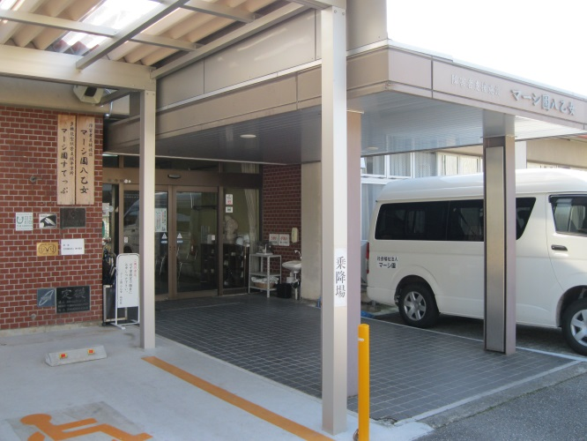
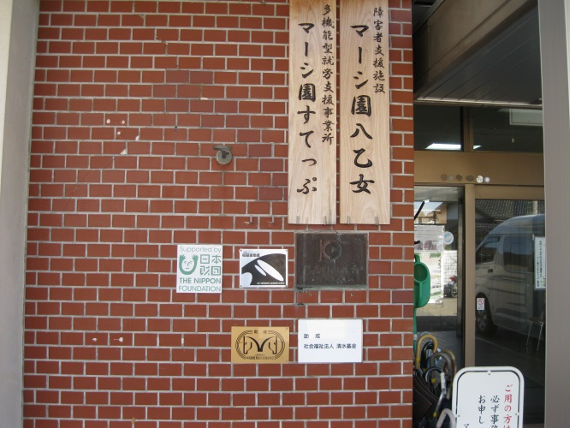

障害者支援施設 マーシ園八乙女 |  |  | 障害者支援施設 マーシ園八乙女
 | 正面玄関 ① |  |  | 正面玄関 ②

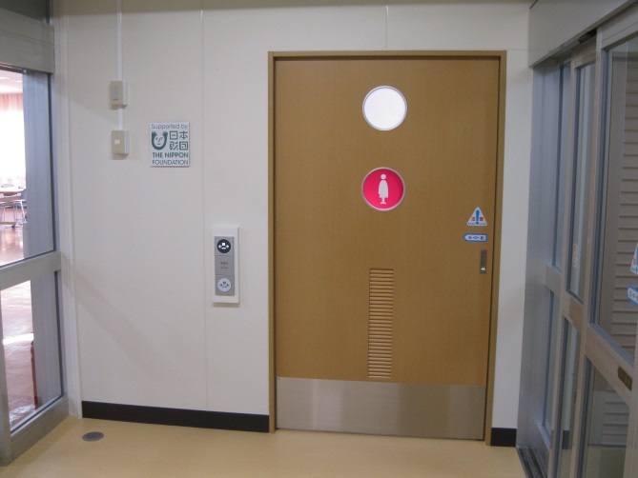
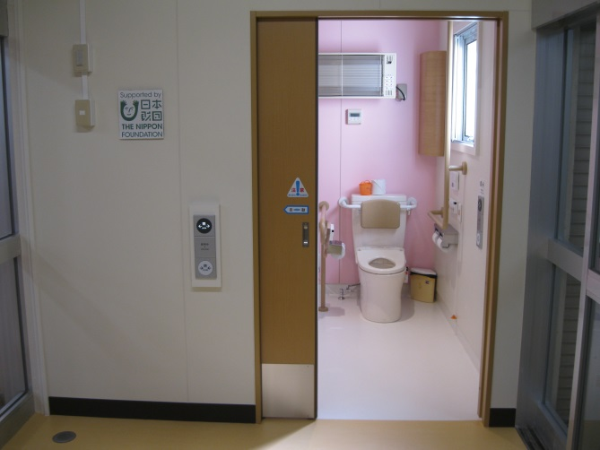

女性専用便所 ① |  |  | 女性専用便所 ②

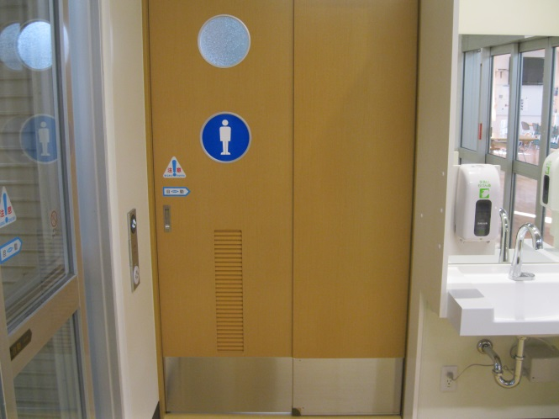
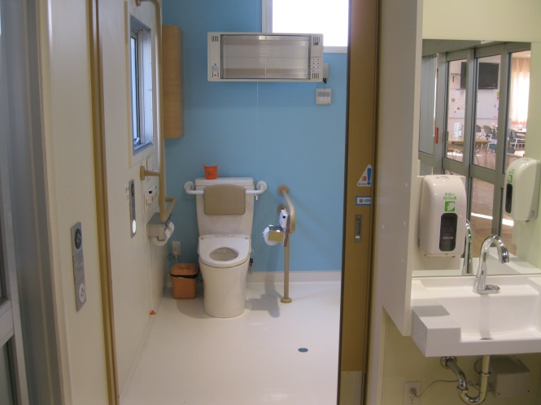

男性専用便所 ① |  |  | 男性専用便所 ②

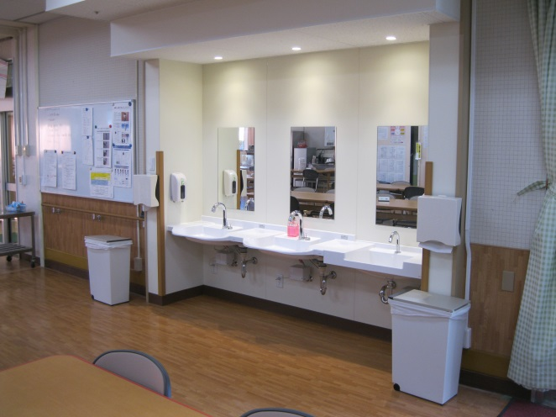

 |  |  | 洗面所の増設
 |  |  | （主として在宅障害者用）

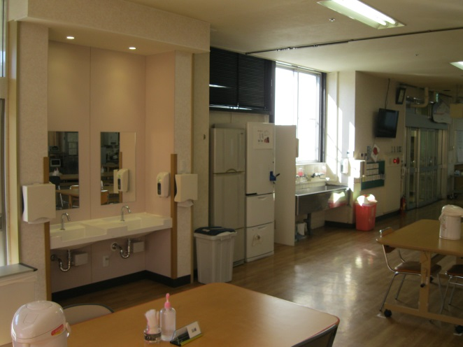

 |  |  | 洗面所の増設
 |  |  | （主として入所利用者用）

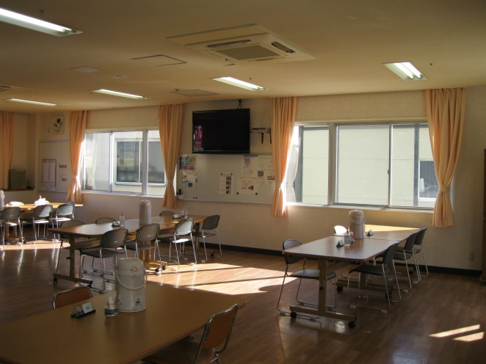

 |  |  | 断熱改修工事（結露防止対策）

